Alytaus
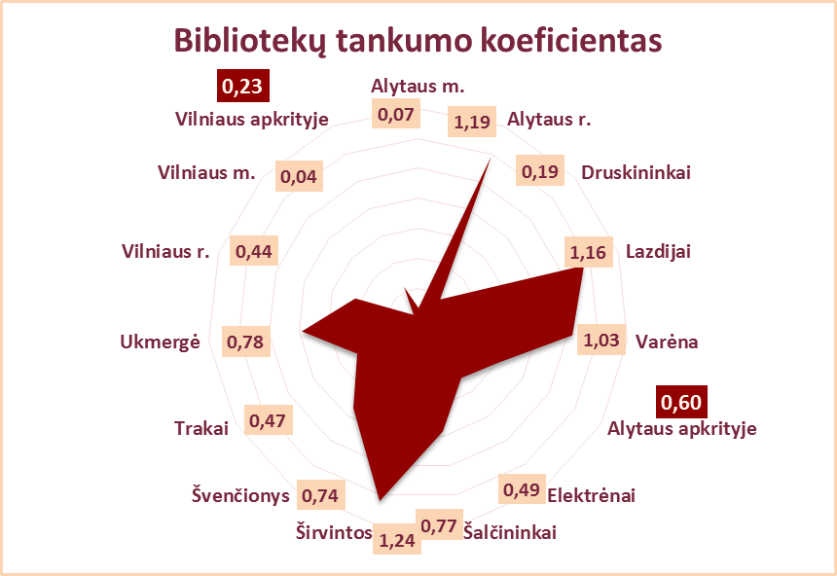
1.1. ALYTAUS APSKRITIES SAVIVALDYBIŲ VIEŠŲJŲ BIBLIOTEKŲ PRIEINAMUMAS 2013 M.

Eil. | Savivaldybių | Bibliotekų skaičius 2013 m. pabaigoje |  |  |  |  | Bibliotekų | Bibliotekų | Tinklo pokyčiai |  | Nestacionarus aptarnavimas
Nr. | viešosios | Iš viso | Miesto filialų |  | Kaimo | Sujungtų | tankumo | prieigos | Uždaryta | Sujungta | Paslaugų punktų |  | Knygnešystė
 | bibliotekos |  | Iš viso | Iš jų vaikų | filialų | bibliotekų | koeficientas | koeficientas | filialų | filialų | Iš viso | mobilių | knygnešių sk. | aptarn.vartot. | išduota fiz.vnt.
1 | Alytaus m. | 4 | 3 | 0 | 0 | 0 | 0.07 | 14320 | 0 | 0 | 1 | 0 | 1 | 17 | 756
2 | Alytaus r. | 33 | 2 | 0 | 30 | 4 | 1.19 | 837 | 0 | 0 | 0 | 0 | 214 | 290 | 1748
3 | Druskininkai | 4 | 1 | 0 | 2 | 0 | 0.19 | 5305 | 0 | 0 | 0 | 0 | 164 | 266 | 2089
4 | Lazdijai* | 25 | 1 | 0 | 23 | 0 | 1.16 | 866 | 3 | 0 | 3 | 1 | 82 | n.d. | n.d.
5 | Varėna | 25 | 0 | 0 | 24 | 5 | 1.03 | 975 | 0 | 0 | 0 | 0 | 172 | 342 | 4265
Iš viso: |  | 91 | 7 | 0 | 79 | 9 | 0.60 | 1672 | 3 | 0 | 4 | 1 | 633 | 915 | 8858
n.d. – nėra duomenų.
*Lazdijų r. savivaldybės tarybos sprendimu Nr. 5TS-625 (2013-02-28) „Dėl Lazdijų rajono savivaldybės viešosios bibliotekos nuostatų patvirtinimo“ uždaryti 3 kaimo padaliniai: Mikyčių, Petroškų ir Vainiūnų.

Vilniaus
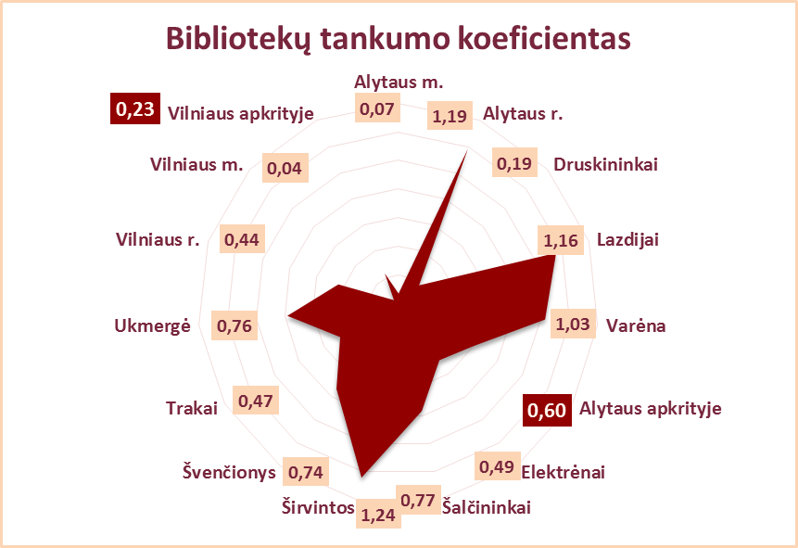
1.1. VILNIAUS APSKRITIES SAVIVALDYBIŲ VIEŠŲJŲ BIBLIOTEKŲ PRIEINAMUMAS 2013 M.

Eil. | Savivaldybių | Bibliotekų skaičius 2013 m. pabaigoje |  |  |  |  | Bibliotekų | Bibliotekų | Tinklo pokyčiai |  |  | Nestacionarinis aptarnavimas
Nr. | viešosios | Iš viso | Miesto filialų |  | Kaimo | Sujungtų | tankumo | prieigos | Atidaryta | Uždaryta | Sujungta | Paslaugų punktų |  | Knygnešystė
 | bibliotekos |  | Iš viso | Iš jų vaikų | filialų | bibliotekų | koeficientas | koeficientas | filialų | filialų | filialų | Iš viso | mobilių | knygnešių sk. | aptarn.vartot. | išduota fiz.vnt.
1 | Elektrėnai | 12 | 1 | x | 10 | 1 | 0.49 | 2033 | 0 | 0 | 0 | 0 | 0 | 97 | 167 | 3126
2 | Šalčininkai | 26 | 2 | x | 23 | 1 | 0.77 | 1297 | 0 | 0 | 0 | 1 | 0 | 278 | 583 | 7609
3 | Širvintos | 21 | x | x | 20 | 0 | 1.24 | 805 | 0 | 0 | 0 | 0 | 0 | 140 | 178 | 2973
4 | Švenčionys* | 20 | 2 | x | 17 | 0 | 0.74 | 1343 | 0 | 1 | 0 | 1 | 0 | 81 | 411 | 6173
5 | Trakai | 16 | 2 | x | 13 | 1 | 0.47 | 2119 | 0 | 0 | 0 | 0 | 0 | 262 | 558 | 10430
6 | Ukmergė** | 29 | x | x | 28 | 3 | 0.76 | 1323 | 0 | 1 | 0 | 2 | 0 | 142 | 277 | 5124
7 | Vilniaus r. | 42 | 2 | 1 | 39 | 0 | 0.44 | 2263 | 0 | 0 | 0 | 0 | 0 | 157 | 266 | 3450
 | Iš viso: | 166 | 9 | 1 | 150 | 6 | 0.62 | 1621 | 0 | 2 | 0 | 4 | 0 | 1157 | 2440 | 38885
8 | Vilniaus m.*** | 20 | 19 | 2 | x | x | 0.04 | 26858 | 1 | 4 | 0 | 0 | 0 | 0 | 0 | 0
Iš viso: |  | 186 | 28 | 3 | 150 | 6 | 0.23 | 4335 | 1 | 6 | 0 | 4 | 0 | 1157 | 2440 | 38885
*Švenčionių r. savivaldybės tarybos sprendimu Nr. 1308-13 (2013-08-21) nuo lapkričio 1 d. uždarytas Zadvarninkų filialas.
**Ukmergės r. savivaldybės tarybos sprendimu Nr. 7-330 (2013-12-19) uždarytas Vidiškių kaimo padalinys.
***Vilniaus m. savivaldybės tarybos sprendimu Nr. 1-1231 (2013-05-15) "Dėl biudžetinės įstaigos Vilniaus miesto savivaldybės centrinės bibliotekos nuostatų tvirtinimo" uždarytos 4 bibliotekos: Gelvonų, Salininkų, Trakų Vokės, Žvėryno. Vykdant viešųjų bibliotekų tinklo optimizavimo programą pagal "Vilniaus miesto savivaldybės kultūros strategijos gaires 2011-2020", atidaryta Pilaitės biblioteka. Muzikos ir meno biblioteka reorganizuojama į Centrinės bibliotekos Muzikos ir meno skyrių.

